Oppskrift
Grillet Nanbrød med skinke, ost, pesto og salat med grillet paprika og olivenGrillet Nanbrød med skinke, ost, pesto og salat med grillet paprika og oliven
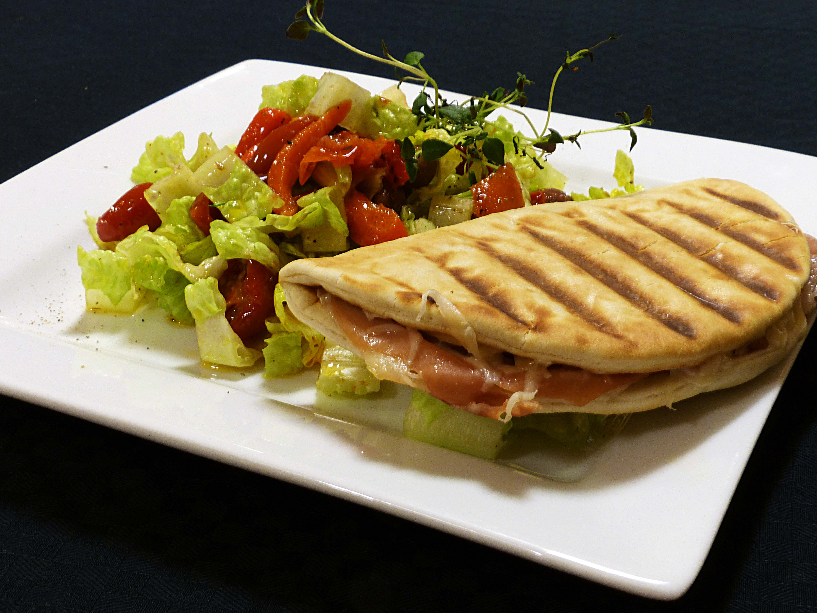

Fyll Nanbrødet med spekeskinke , vanlig skinke eller kalkunskinke sammen med hvitost og pestosaus. Stek i klemgrill til den er ferdig. Bland sammen en salat av sprø salat, ruccola, oliven, grillet paprika, artisjokk og tomat - og server som tilbehør. Tilby dressing fra Heinz. Fyll Nanbrødet med spekeskinke , vanlig skinke eller kalkunskinke sammen med hvitost og pestosaus. Stek i klemgrill til den er ferdig. Bland sammen en salat av sprø salat, ruccola, oliven, grillet paprika, artisjokk og tomat - og server som tilbehør. Tilby dressing fra Heinz.
Number of servingsNumber of servings | 1
EPDEPD | ProductProduct | Per servingPer serving |  | TotalTotal |  | QtyPerPackQtyPerPack | PackSizePackSize | PackUnitPackUnit | PackagingPackaging | ItemsItems
21224632122463 | Nanbrød *(Gluten,Hvete gluten)Nanbrød *(Gluten,Hvete gluten) | 0.065 | kgkg | 0 | kgkg | 100 | 6.5 | kgkg | 100x6.5kg100x6.5kg | 0
25571222557122 | Paprika Rød Grillet Paprika Rød Grillet | 0.01 | kgkg | 0 | kgkg | 6 | 1 | kgkg | 6x1kg6x1kg | 0
25571302557130 | Artisjokk antipasta Artisjokk antipasta | 0.02 | kgkg | 0 | kgkg | 6 | 1 | kgkg | 6x1kg6x1kg | 0
 | Basilikumpesto 6x1kg Labr. Torl. Basilikumpesto 6x1kg Labr. Torl. | 0.01 | kgkg | 0 | kgkg |  |  |  |  | 0
22865732286573 | Semi-dried Cherrytomater Semi-dried Cherrytomater | 0.02 | kgkg | 0 | kgkg | 2 | 1.97 | kgkg | 2x1.97kg2x1.97kg | 0
23749732374973 | Kalamataoliven u/sten Kalamataoliven u/sten | 0.015 | kgkg | 0 | kgkg | 2 | 1.85 | kgkg | 2x1.85kg2x1.85kg | 0
 | rødløk i strimler rødløk i strimler | 20 | gg | 0 | gg |  |  |  |  | 0
 | ost ost | 50 | gg | 0 | gg |  |  |  |  | 0
 | salat salat | 10 | gg | 0 | gg |  |  |  |  | 0
 | ruccola ruccola | 10 | kgkg | 0 | kgkg |  |  |  |  | 0
 | Thousand Island Dressing 50x30ml Heinz Thousand Island Dressing 50x30ml Heinz | 0.03 | ll | 0 | ll |  |  |  |  | 0

 | * Allergens* Allergens

